Méthodologie
Retour au sommaire
Méthodologie
Champ :
Le champ de l’étude est principalement porté sur la cohorte de néo-bacheliers 2022 (et sur les cohortes 2020 et 2021 pour comparaison) inscrits en 1ère année du 1er cycle de santé en France métropolitaine et DROM.
Sources :
MESRE – SIES, Système d’Information sur le Suivi de l’Etudiant (SISE)
DEPP-MENJ, Référentiel des élèves du 2nd degré (étudiants et apprentis)
Définitions :
Néo-bachelier : un étudiant inscrit dans une formation de l’enseignement supérieur dès l’obtention de son baccalauréat.
MMOPK : médecine, maïeutique, odontologie, pharmacie et kinésithérapie.
PACES : Première année commune aux études de santé
PASS : Parcours spécifique accès santé
L.AS : Licence accès santé
Taux de passage en 2ème année de MMOPK (ou taux de réussite de la 1ère année) : Le SIES ne disposant pas d’informations sur les examens donnant accès aux filières MMOPK, ce taux est calculé selon les inscriptions en 2ème année dans ces filières d’études.
Réorientation : Les réorientés sont les étudiants qui changent d’une année à l’autre de filière d’études hors PASS, L.AS (ex : les inscrits en première année de licence qui se réorientent en STS)
Sortants : Ces étudiants ne sont généralement plus en études mais une faible partie d’entre eux peuvent être inscrits soit en France dans une formation pour laquelle la décomposition individuelle n'est pas disponible, soit à l’étranger.

Schéma illustratif des parcours
Schéma illustratif du parcours en étude de santé
retour au sommaire
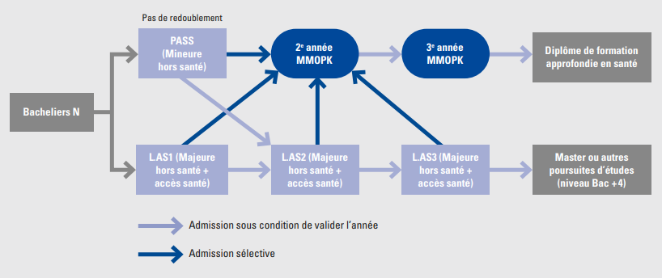

Pour information : Les étudiants n'ont que deux tentatives pour passer les concours pour accèder aux filières médecine, maïeutique, ondotologie, pharmacie et kinésithérapie (MMOPK)

Annexe 1
Annexe 1 : Effectifs inscrits en 1ère année du 1er cycle d’études de santé
Retour au sommaire
Effectif (nombre) | 2020 - 2021 |  |  | 2021-2022 |  |  | 2022-2023
 | PASS | L.AS | Ensemble | PASS | L.AS | Ensemble | PASS | L.AS | Ensemble
Néo-bacheliers | 25,800 | 9,100 | 34,900 | 24,600 | 10,700 | 35,300 | 22,500 | 11,700 | 34,200

Autres inscrits | 16,200 | 3,500 | 19,700 | 2,700 | 3,900 | 6,600 | 2,700 | 3,000 | 5,700
dont autres nouveaux inscrits | 2,400 | 1,800 | 4,200 | 2,300 | 2,200 | 4,500 | 2,600 | 2,600 | 5,200
dont redoublants PACES ou L.AS (1) | 13,800 | 1,700 | 15,500 | 400 | 1,700 | 2,100 | 100 | 400 | 500
Total d'inscrits en 1ère année de santé | 42,000 | 12,600 | 54,600 | 27,300 | 14,600 | 41,900 | 25,200 | 14,700 | 39,900
(1) Pour la session 2020-2021, parmi les inscrits certains étudiants sont des redoublants de la PACES. Comme le redoublement en PASS n’est plus autorisé, à partir de 2021-2022 les redoublants ne sont que des L.AS de la session précédente. Lecture : À la rentrée 2022, 39 900 étudiants sont inscrits en 1ère année d'études de santé (en PASS ou en L.AS), dont 86 % de néo-bacheliers, 13 % d'autres nouveaux inscrits et 1 % de redoublants L.AS. Champ : Néo-bacheliers inscrits en première année de santé, en 2020, 2021 et 2022 ; France (hors Polynésie française et Nouvelle Calédonie) Source : MESRE –SIES, Système d’Information sur le Suivi de l’Etudiant (SISE)

Effectifs inscrits en 1ère année du 1er cycle d'études de santé
Autres inscrits | 39% | 32% | 37% | 10% | 46% | 25%
Dont autres nouveaux inscrits | 6% | 18% | 9% | 8% | 15% | 11%
Dont redoublants PACES ou L.AS | 33% | 14% | 28% | 1% | 31% | 14%
Total des inscrits | 100% | 100% | 100% | 100% | 100% | 100%

Annexe 2
Annexe 2 : Taux d'admission en MMOPK en un ou deux ans, selon la secteur disciplinaire majeur de la L.AS (en %)
Retour au sommaire
Disciplines majeures L.AS | Cohorte 2022 inscrite en L.AS admis en 2ème année de MMOPK | dont admis en médecine | dont admis en maïeutique | dont admis en odontologie | dont admis en pharmacie | dont admis en kinésithérapie | TOTAL
 | Taux (%) | Part (%)
ADMINISTRATION ECONOMIQUE ET SOCIALE (A.E.S.) | 7.0 | 48 | 16 | 16 | 0 | 21 | 100
DROIT - SCIENCES POLITIQUES | 7.0 | 72 | 2 | 6 | 5 | 14 | 100
PLURI DROIT - SCIENCES ECONOMIQUES - AES | 7.8 | 100 | 0 | 0 | 0 | 0 | 100
SCIENCES ECONOMIQUES - GESTION (HORS A.E.S.) | 18.8 | 57 | 2 | 20 | 13 | 8 | 100
LANGUES | 19.1 | 68 | 0 | 7 | 18 | 7 | 100
S.T.A.P.S. | 22.1 | 36 | 2 | 6 | 5 | 50 | 100
PLURI SCIENCES | 22.3 | 57 | 5 | 7 | 21 | 10 | 100
SCIENCES FONDAMENTALES ET APPLICATIONS | 24.3 | 58 | 3 | 9 | 20 | 11 | 100
SCIENCES HUMAINES ET SOCIALES | 27.0 | 66 | 8 | 10 | 8 | 7 | 100
LETTRES - SCIENCES DU LANGAGE - ARTS | 31.4 | 55 | 8 | 8 | 10 | 20 | 100
SCIENCES DE LA VIE, DE LA TERRE ET DE L'UNIVERS | 34.8 | 54 | 5 | 8 | 19 | 14 | 100
ENSEMBLE | 25.7 | 55 | 5 | 8 | 15 | 17 | 100
Lecture : Les néo-bacheliers inscrits en L.AS en 2022 sont 25,7 % à être admis en 2ème année de MMOPK en un ou deux ans, ce taux s'élève à 34,8 % pour les étudiants qui ont choisi comme discipline majeure sciences de la vie, de la terre et de l'univers. Parmi l'ensemble des L.AS admis en 2ème année de MMOPK, 55 % sont en médecine, 5 % en maïeutique, 8 % en odontologie, 15 % en pharmacie et 17 % en kinésithérapie. Champ : Néo-bacheliers inscrits en première année de santé en 2022 ; France (hors Polynésie française et Nouvelle Calédonie) Source : MESRE –SIES, Système d’Information sur le Suivi de l’Etudiant (SISE)

Répartition des néo-bacheliers 2022 inscrits en L.AS et admis à poursuivre des études de santé selon la filière d'admission (en %)

